Sheet1
 |  | محاسبه سریع حجم و وزن ورق مصرفی مخازن استوانه ای فلزی
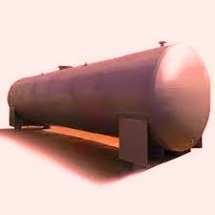

 | 6.28 |  |  | cm | 200 | قطر مخزن
 | 25.12 |  |  | cm | 400 | طول مخزن
 |  |  |  | mm | 8 | ضخامت ورق مخزن
 | 31.4
 |  | لیتر | 12560 |  | ظرفیت مخزن
0.2512 |  | کیلوگرم | 1972 |  | وزن ورق مصرفی مخزن

1971.92 |  |  | www.sazesaghf.ir
 |  |  | M.Gholamhosseini
 |  |  | 0912-1727343

